상품제안서
스탠드 클립보드(기본형) | 상품코드: S05645

 |  |  |  |  |  |  | 02-713-8555 | www.synergygift.co.kr
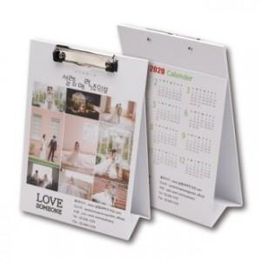

【상세/제작정보】

【인쇄/포장옵션】 | 풀칼라 / OPP(비닐)

【공급단가】 | 수량 | 200~ | 500~ | 1,000~ | 3,000~ | 5,000~
*VAT별도 | 단가 | 6,210원 | 3,910원 | 3,240원 | 3,120원 | 3,000원

【상품 URL】 | https://www.synergygift.co.kr:443/src/goods_detail.php?gdno=9146

